Visual ERD
08 / ERD as-is: Database Schema & Storage
Đường liền = source xác nhận; nét đứt = quan hệ suy ra vì repo thiếu base DDL/FK

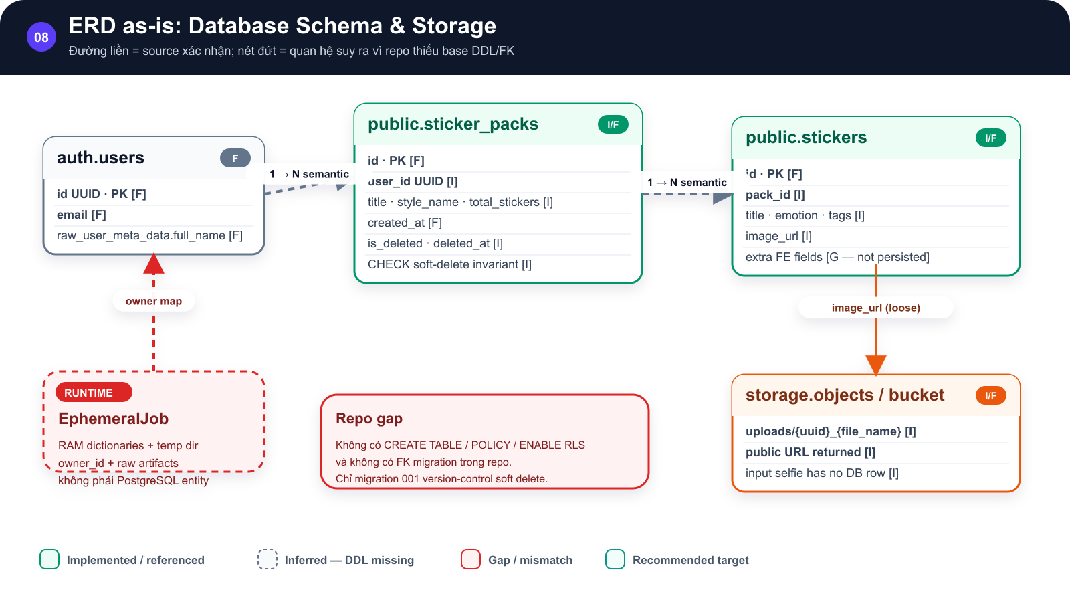
SƠ ĐỒ • ERD as-is: Database Schema & Storage

Auth users liên hệ semantic một-nhiều với sticker_packs |  | sticker_packs một-nhiều stickers

 | →

stickers trỏ lỏng tới storage |  | EphemeralJob nằm ngoài PostgreSQL

 | →

Đường liền = source xác nhận; nét đứt = quan hệ suy ra vì repo thiếu base DDL/FK Implemented • Inferred • Gap/Risk • Recommended

Hình GS-DOC-08 — ERD as-is: Database Schema & Storage. ERD as-is phân biệt field đã dùng trong code, field suy ra và khoảng trống DDL/RLS.

Mô tả sơ đồ: Auth users liên hệ semantic một-nhiều với sticker_packs; sticker_packs một-nhiều stickers; stickers trỏ lỏng tới storage; EphemeralJob nằm ngoài PostgreSQL.

Nguồn: backend/app/services/supabase_service.py; backend/migrations/001_add_sticker_pack_soft_delete.sql; frontend/src/services/stickerService.ts • kien_v5 @ c09e26a • 2026-08-09

Visual RLS
08 / Ownership & RLS — current versus target
Service-role có thể bypass RLS; owner filter trong backend hiện là lớp kiểm soát chính

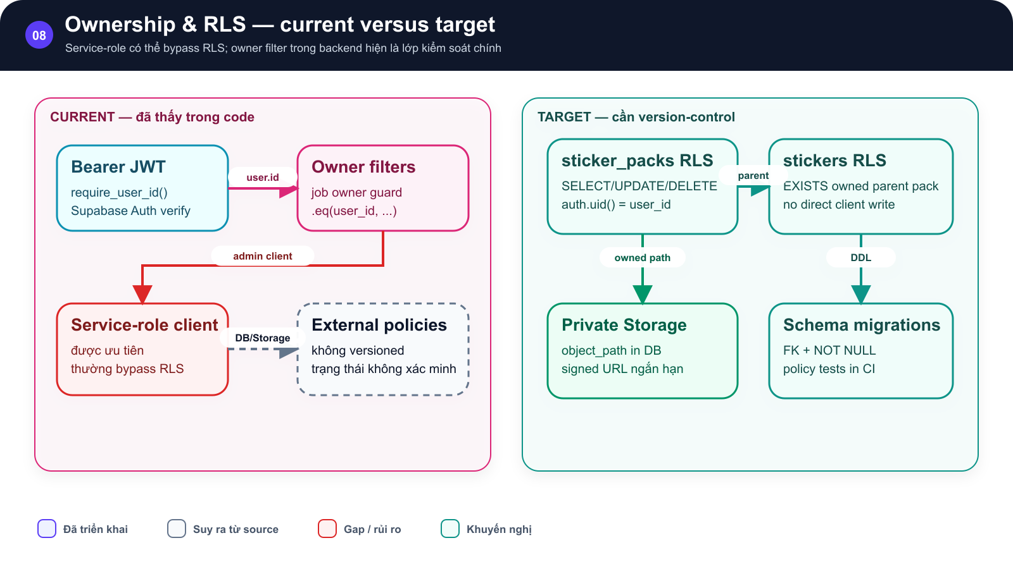
SƠ ĐỒ • Ownership & RLS — current versus target

Bên trái JWT, owner filters và service-role |  | bên phải sticker_packs RLS, stickers RLS, private storage và migrations

 | →

Owner isolation hiện tại so với mô hình RLS và private storage khuyến nghị. |  | Owner isolation hiện tại so với mô hình RLS và private storage khuyến nghị.

 | →

Service-role có thể bypass RLS; owner filter trong backend hiện là lớp kiểm soát chính Implemented • Inferred • Gap/Risk • Recommended

Hình GS-DOC-08 — Ownership & RLS — current versus target. Owner isolation hiện tại so với mô hình RLS và private storage khuyến nghị.

Mô tả sơ đồ: Bên trái JWT, owner filters và service-role; bên phải sticker_packs RLS, stickers RLS, private storage và migrations.

Nguồn: backend/app/security.py; backend/app/services/supabase_service.py; backend/app/database.py • kien_v5 @ c09e26a • 2026-08-09

Visual Lifecycle
08 / Vòng đời dữ liệu và điểm giữ lại
Luồng as-is của selfie, artifact tạm, output và soft delete

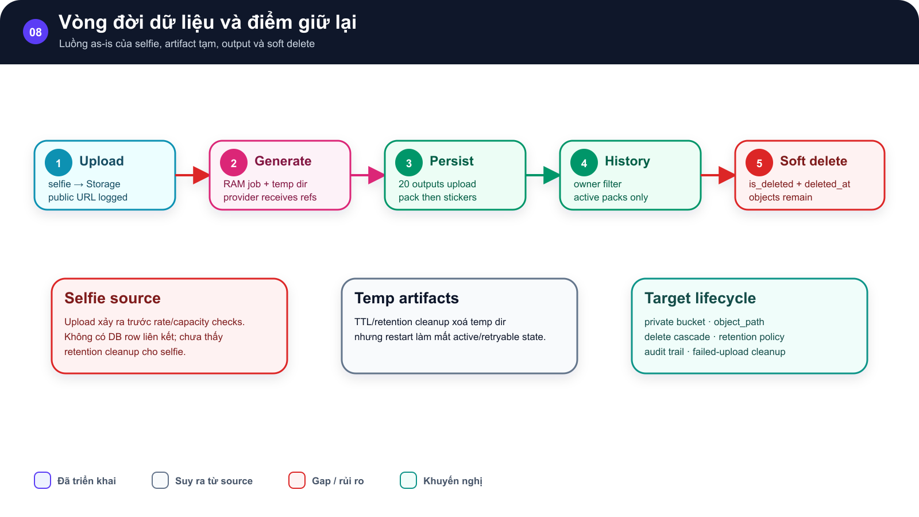
SƠ ĐỒ • Vòng đời dữ liệu và điểm giữ lại

Năm bước Upload, Generate, Persist, History và Soft delete |  | ba callout mô tả nguồn selfie, temp artifact và target lifecycle

 | →

Vòng đời selfie, temp artifacts, output history và soft delete. |  | Vòng đời selfie, temp artifacts, output history và soft delete.

 | →

Luồng as-is của selfie, artifact tạm, output và soft delete Implemented • Inferred • Gap/Risk • Recommended

Hình GS-DOC-08 — Vòng đời dữ liệu và điểm giữ lại. Vòng đời selfie, temp artifacts, output history và soft delete.

Mô tả sơ đồ: Năm bước Upload, Generate, Persist, History và Soft delete; ba callout mô tả nguồn selfie, temp artifact và target lifecycle.

Nguồn: backend/app/api/stickers.py; backend/app/services/sticker_pipeline.py; backend/app/services/supabase_service.py • kien_v5 @ c09e26a • 2026-08-09

